Spelarutbildning 1-6
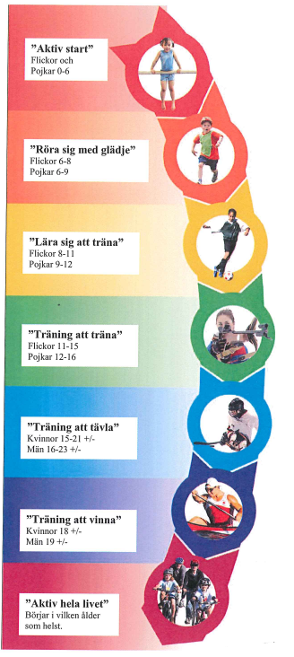
 | Det här skall inkluderas på distriksläger 1-6

D1 | "Vad händer när du tränar?"
D2 | "Vad händer när du tränar kondition?"
D3 | "Vad händer när du tränar styrketräning?"
D4 | "Varför powerträning?"
D5 | "Varför träna uthållighet?"
D6 | "Varför träna med skivstång?"
 | Mer ingående material finns under varje distriktslägers powerpoint material

Riksläger 1

Det här skall inkluderas på riksläger 1 "Lära för att träna" | Upplägg (antal pass samt innehåll)

Tester (Vikt, längd, gripen, spänst, sprint, coopers) | Riksläger 1 Lyftteknik
Lyftteknik (knäböj) | Lära att träna mot elitidrott​ - Fokus knäböj
Föreläsning "Uthållighetsträning under eget ansvar"
Utgivning av löpprogram förberedande | Viktigt - lyftteknik
Allt material finns digitaliserat i XPS Sideline | RÖRLIGHET - Bättre rörlighet ger möjlighet till bättre teknikutveckling och därmed bättre styrkeutveckling
 | FOTEN I GOLVET - Underlaget är enda kraftkällan, utnyttja den maximalt
 | LODRÄTT - Lyft i lod(armar & ben) då utmanar gravitationen 100%, dvs full effekt
 | RYGGPOSITION - Behåll BRA ryggposition (neutral) genom HELA lyftet
 | STÅNGEN "GENOM" KROPPEN - vi är starkast centralt, träna på att utnyttja optimal styrka med stången nära kroppen
Lärande: Uthållighetsträning och lyftteknik
 | Rörlighet och teknik
 |  | Övning | Antal/mängd
 | 1 | Rörlighetsövning - snacka om att man ökar rörligheten under träningen
 | 2 | Käpp - axlar
 | 3 | Käpp - ryckknäböj - bröstrygg - utfallsteg
 |  | Övning | Antal/mängd
 |  | Stånguppvärmning | rörlighet - teknik - aktivering
 | 4 | Ryckknäböj | 2 x 4 | djupet / lägg under häl vid behov
 | 5 | Hyllan / knäböj press | 2 x 4

 | Styrkeövningar
 | Gå igenom utrustning - stänger
 |  | Övning | Antal/mängd
 | 1 | Djup knäböj | teknik | djupa - andning
 |  | 4:or | kontroll teknik med käpp
 | 2 | Frivändning | ...förövning hängdrag

NIU-RIG
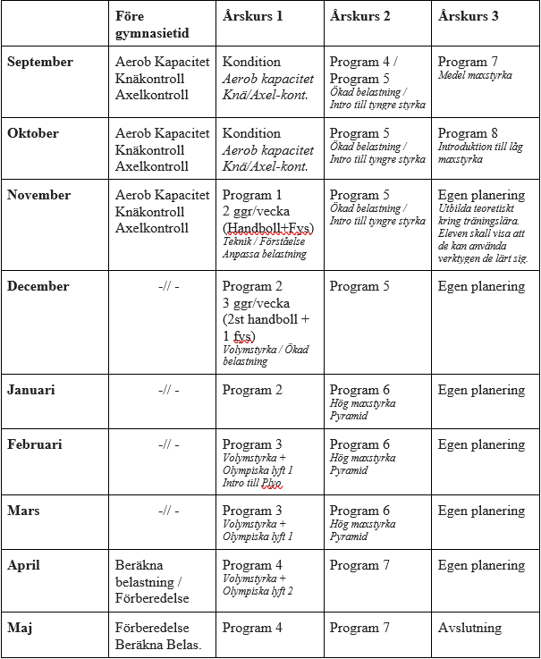
Det här skall inkluderas NIU/RIG "Att träna för att tävla"

Tester (Vikt, längd, gripen, spänst, sprint 10,20,30m, 2 x 150m,chins, dips, brutalbänk, frivändning, knäböj, bänkpress, coopers)
Investeringstid av hög kvalitativ träning
Helhetsbelastningen måste ses över
Rekommenderat ratio för handboll vs fys är 3:1.
Tilläggsträning är mycket viktigt
Material hämtat från "NIU studieplan fysisk träning" (2020) under mappen träningsprogram fysiologiska strategin 2.0
Skadeförebyggande program från IProtect eller Handball researchgroup skall inkl inför varje handbollspass.

Lärande: Att få möjlighet att investera i träningstid.

 | En spelare kan utefter tränares bedömning flyttas upp och ned mellan de olika programmen utefter deras utveckling.

 | Innan varje nytt program sker en utvärdering om var varje elev befinner sig.

